测试用例
项目名称： | 软件特性测试
任务名称： | 0926 oE RISC-V 22.03版本Firefox特性测试
任务编号 | 用例编号 | 关联用例编号 | 关联需求 | 用例名称 | 优先级 | 用例描述 | 前置条件 | 环境配置 | 操作步骤 | 输入数据 | 预期结果 | 评判标准 | 其他说明 | 设计人员 | 设计时间 | 测试结果 | 测试结论 | 测试人员 | 测试时间 | 附件
1 | TC00001 |  | 安装卸载 | Firefox安装 | 高 | 命令行安装Firefox | 使用0926v0.2 oE RISC-V 22.03 xfce镜像启动 | 物理机：Ubunntu 22.04.1 LTS x86_64 QEMU 6.2.0（通过sudo apt install qemu-system-misc安装） | 1、点击桌面terminal图标 2、输入dnf install firefox后回车 3、按y键确认 4、输入dnf install firefox --skip-broken后回车 5、输入dnf install firefox --nobest后回车 |  | firefox安装成功 | 是否有正确回显 |  | 程龙灿 | 9/28/2022 | firefox安装失败 | 不通过 | 程龙灿 | 9/29/2022
 | TC00002 |  |  | Firefox卸载 | 高 | 命令行卸载Firefox |  |  | 1、点击桌面terminal图标 2、输入dnf remove firefox后回车 3、按y键确认 |  | firefox卸载成功 | 是否有正确回显 |  |  |  | firefox卸载成功 | 通过
2 | TC00003 |  | 软件启动 | Firefox启动 | 高 | 命令行启动Firefox |  |  | 1、点击桌面terminal图标 2、输入firefox后回车 |  | firefox启动成功 | firefox界面是否弹出 |  |  |  | firefox启动成功 | 通过 |  |  | 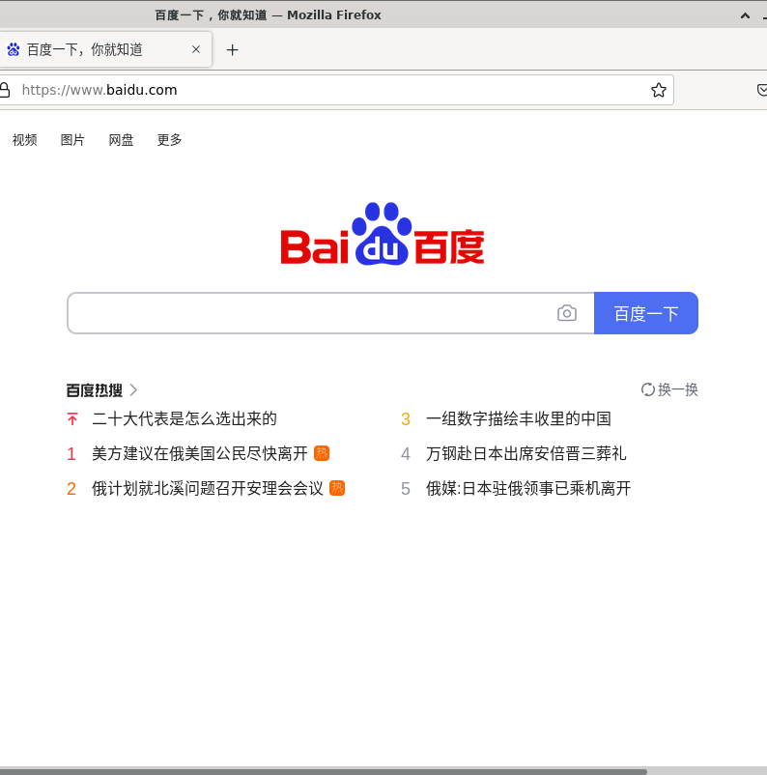
3 | TC00004 |  | 软件功能 | Firefox搜索 | 高 | Firefox搜索功能使用 |  |  | 1、点击上方搜索栏，将搜索引擎切换成bing 2、在搜索栏中输入openeuler并回车 |  | 搜索结果正确 | 是否搜索出相关结果 |  |  |  | 搜索成功 | 通过
 | TC00005 |  |  | Firefox书签 | 高 | Firefox书签功能使用 |  |  | 1、点击openeuler搜索栏上的收藏按钮 2、查看书签栏是否有openeuler搜索栏 |  | 正确添加书签 | 书签栏是否有对应网站 |  |  |  | 书签收藏成功 | 通过
 | TC00006 |  |  | Firefox历史记录 | 中 | Firefox历史记录查看 |  |  | 1、点击菜单按钮 2、点击History 3、查看历史记录栏内容是否与浏览内容一致 |  | 历史记录正确 | 历史记录是否与浏览内容一致 |  |  |  | 历史记录正确 | 通过
 | TC00007 |  |  | Firefox设置 | 中 | Firefox设置功能使用 |  |  | 1、依次点击菜单栏>settings>Home 2、在Homepage and new windows一栏中修改为bing网站 3、点击search 4、在Default Serach Engine一栏中改为bing |  | 默认搜索引擎与主页切换成功 | 打开新主页与搜索时默认为bing |  |  |  | 修改设置成功 | 通过
 | TC00008 |  |  | Firefox下载 | 中 | Firefox下载文件 |  |  | 1、在搜索栏中搜索pexel 2、点击图片下载 3、弹出提示框时点击save file 4、查看下载栏以及保存文件夹 |  | 图片下载成功 | 下载栏与文件夹是否有图片文件 |  |  |  | 下载成功 | 通过 |  |  | 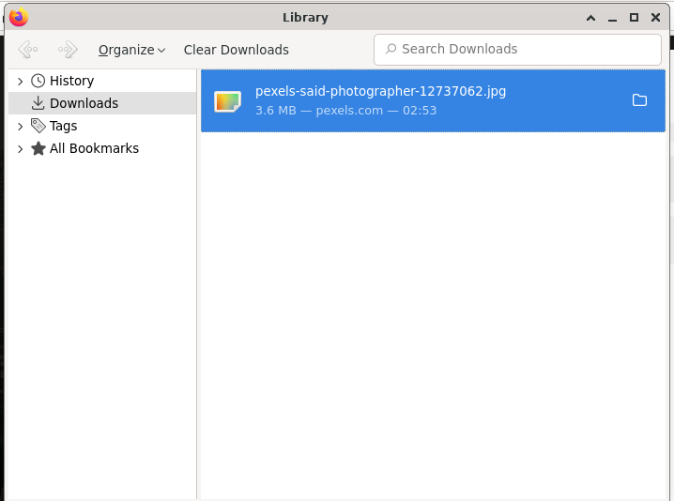
 | TC00009 |  |  | Firefox同步 | 中 | Firefox同步数据 |  |  | 1、登录firefox账号 2、依次点击settings>sync>sync now 3、查看书签栏内容 |  | 同步成功 | 书签栏是否增加同步内容 |  |  |  | 同步失败，其它设备书签栏未能同步 | 不通过
 | TC00010 |  |  | Firefox通知 | 中 | Firefox通知功能 |  |  | 1、依次点击菜单栏>settings>privacy&security>notifications 2、查看是否有网页发送通知 |  | 无网页通知 | 查看该栏内容 |  |  |  | 无网页通知存在该栏中 | 通过 |  |  | 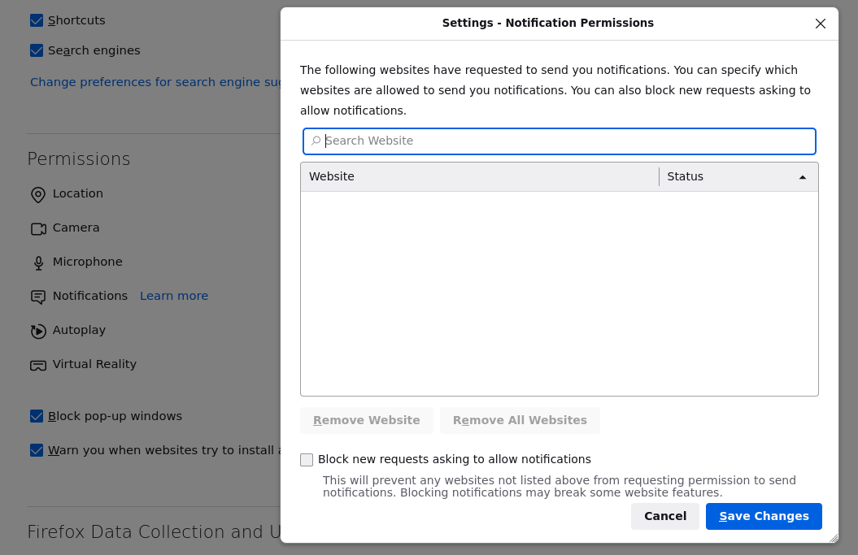
 | TC00011 |  |  | Firefox播放b站视频 | 低 | Firefox能否播放b站视频 |  |  | 1、点击搜索栏搜索bilibili 2、点击bilibili网站 |  | 能播放bilibili视频 | 视频能够正常播放 |  |  |  | bilibili网站长时间加载无法打开 | 不通过
 | TC00012 |  |  | Firefox播放视频 | 低 | Firefox能否播放视频 |  |  | 1、点击搜索栏搜索视频 2、搜索结果中点击视频播放 |  | 视频能够正常播放 | 视频是否有画面，有声音 |  |  |  | 视频播放卡顿，无声音 | 不通过
 | TC00013 |  |  | Firefox保存账号密码 | 中 | Firefox能否保存输入过的账号密码 |  |  | 1、点击登录输入firefox账号密码 2、弹出提示框提示是否保存 |  | 保存成功，下次登录时弹出 | 下次登录时是否弹出 |  |  |  | 登录时弹出提示 | 通过 |  |  | 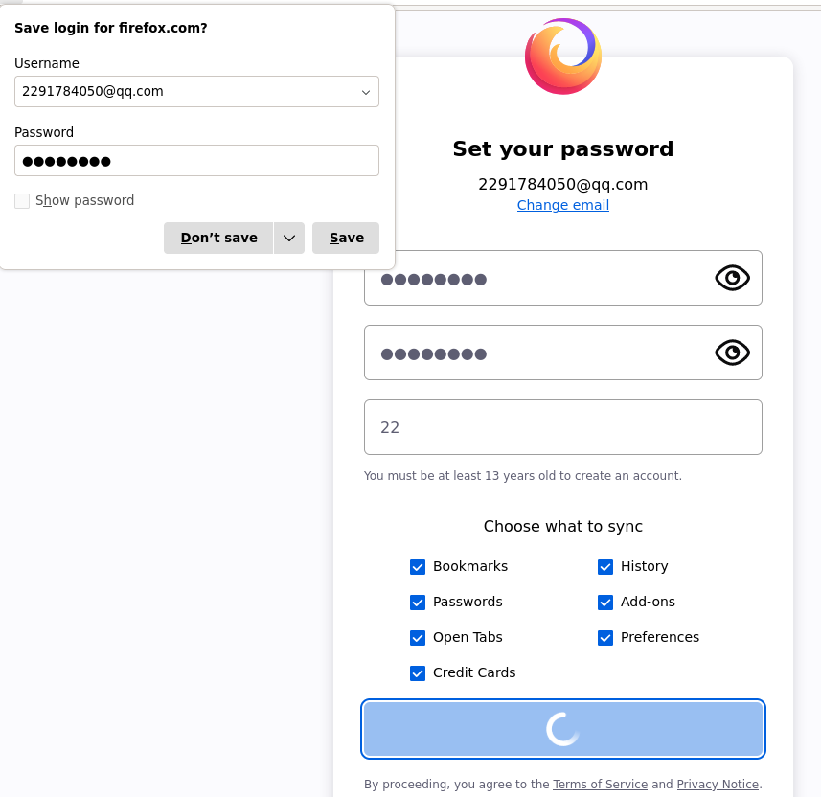
4 | TC00014 |  | 软件功能 | Firefox同步 | 中 | Firefox同步数据 | 使用0926v0.2 oE RISC-V 22.03 xfce镜像启动 | Archlinux 5.19.11-arch1-1 QEMU emulator version 7.1.0 | 1、登录firefox账号 2、依次点击settings>sync>sync now 3、查看书签栏内容 |  | 同步成功 | 书签栏是否增加同步内容 |  | brsf11 | 9/30/2022 | 同步失败，其它设备书签栏未能同步 | 不通过 | brsf11 | 9/30/2022 | 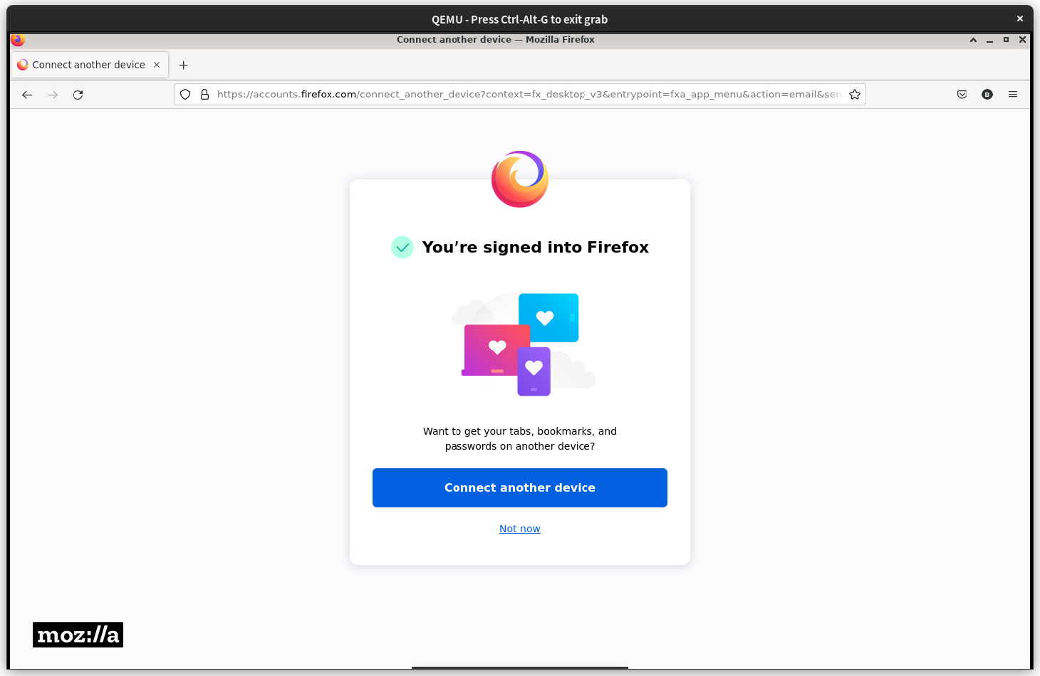 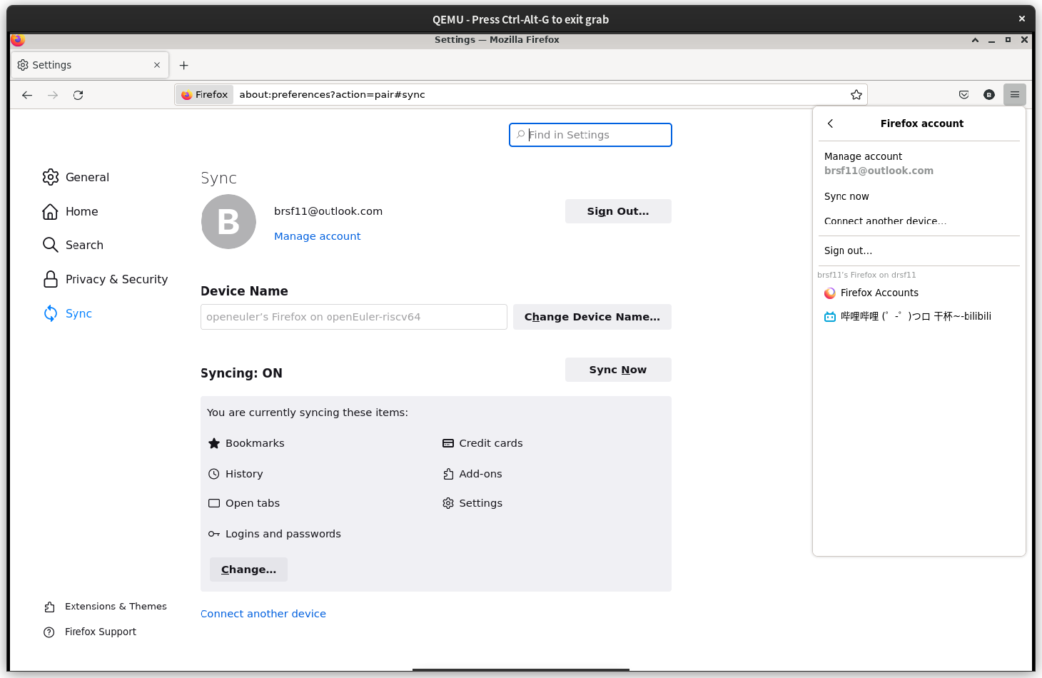 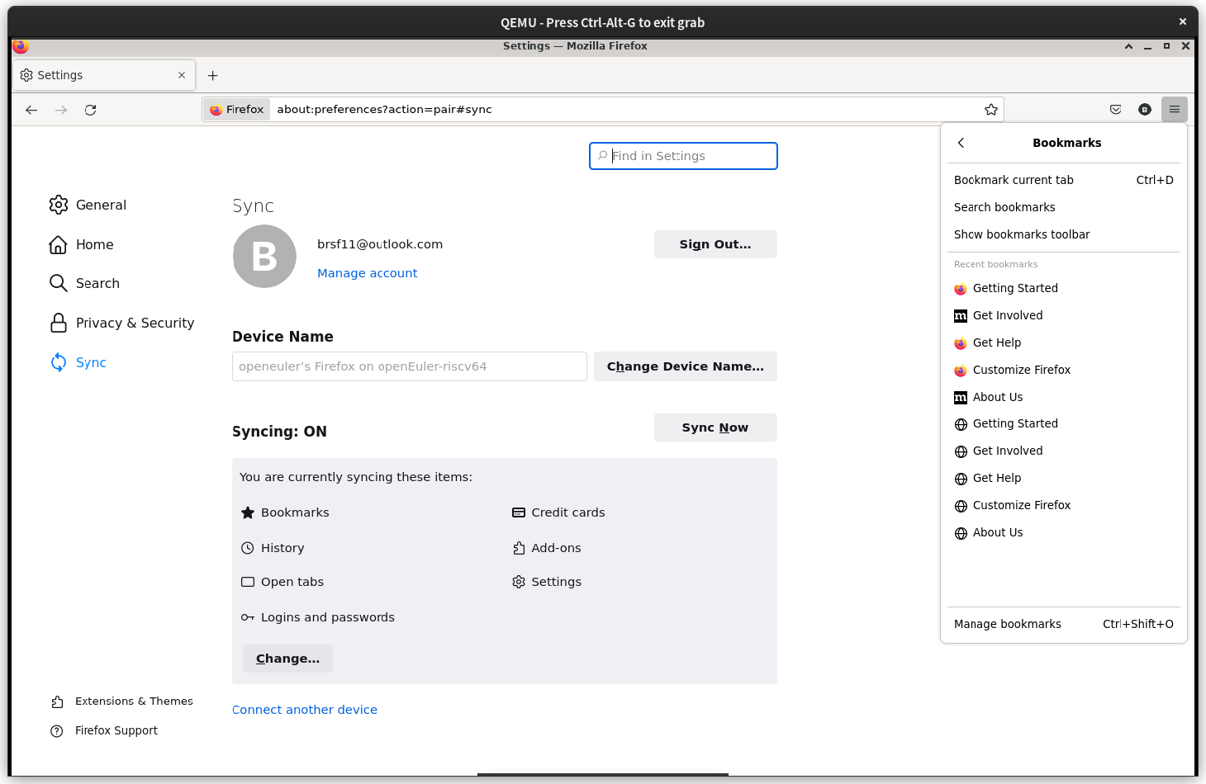
 | TC00015 |  |  | Firefox播放b站视频 | 低 | Firefox能否播放b站视频 |  |  | 1、点击搜索栏搜索bilibili 2、点击bilibili网站 |  | 能播放bilibili视频 | 视频能够正常播放 |  |  |  | bilibili网站能加载显示，但无法点开视频 | 不通过
 | TC00016 |  |  | Firefox播放视频 | 低 | Firefox能否播放视频 |  |  | 1、点击搜索栏搜索视频 2、搜索结果中点击视频播放 |  | 视频能够正常播放 | 视频是否有画面，有声音 |  |  |  | 视频流畅播放，无声音 | 不通过
 | TC00018
 | TC00019
 | TC00020
 | TC00021
 | TC00022
 | TC00023
 | TC00024
 | TC00025
 | TC00026
 | TC00027
 | TC00028
 | TC00029
 | TC00030
 | TC00031
 | TC00032
 | TC00033
 | TC00034
 | TC00035
 | TC00036
 | TC00037
 | TC00038
 | TC00039

